상품제안서
(컬러팝PVC 보냉백+스트라이프 피크닉매트)세트 | 상품코드: F32954

 |  |  |  |  |  |  | 02-412-0044 | www.easy1.co.kr
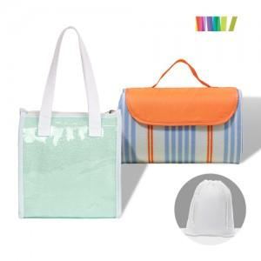

【상세/제작정보】

【인쇄/포장옵션】 | 실크 / 포장불가능

【공급단가】 | 수량 | 100~ | 300~ | 500~ | 1,000~ | 3,000~
*VAT별도 | 단가 | 9,870원 | 9,710원 | 9,480원 | 9,240원 | 9,080원

【상품 URL】 | https://dev.easy1.co.kr:443/src/goods_detail.php?gdno=32954

